表紙・改定履歴
Webダイレクト販売

画面設計書
共通項目仕様
G0399

© 2020 Sasuke Financial Lab Inc.

変 更 記 録
版数 REV. | 作成更新日 | 変 更 内 容 | 担 当
01 | 2020-09-10 | 初版 | 小川

共通項目レイアウト
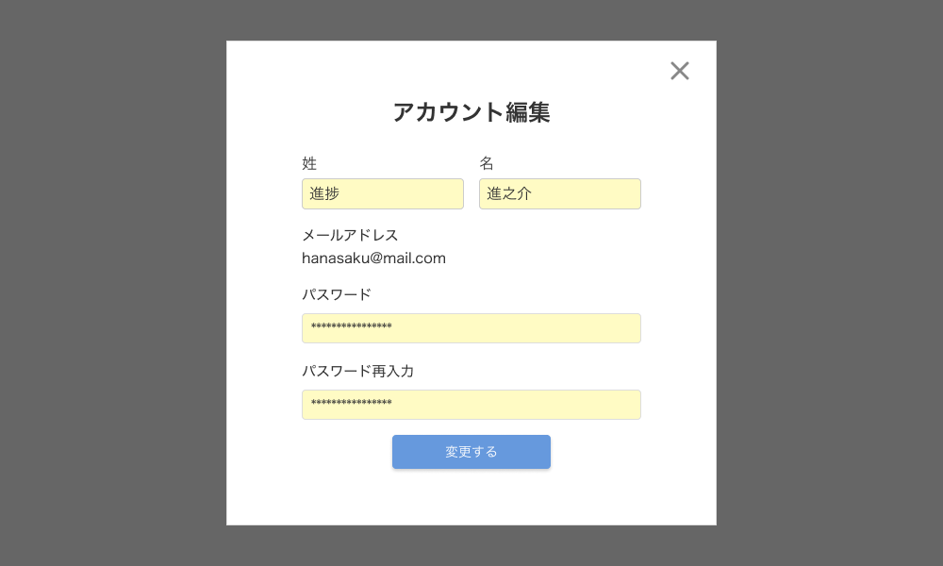
共通項目レイアウト |  |  | システム
 |  |  | Webダイレクト販売

A
 | ヘッダー

3

1
 |  |  |  | ※押下時
2


B
 |  | 絞り込みの表示数

1

C

 |  | ページネーション

1
2
3
4
5

D
１
 |  | ポップアップ

